環圈圖1
10等份
10等份-累計值
 | 切成１０等份
NO | 值 | 累計值 | % | 進度
01 | 10 | 10 | 10% | 10%
02 | 10 | 20 | 10% | 20%
03 | 10 | 30 | 10% | 30%
04 | 10 | 40 | 10% | 40%
05 | 10 | 50 | 10% | 50%
06 | 10 | 60 | 10% | 60%
07 | 10 | 70 | 10% | 70%
08 | 10 | 80 | 10% | 80%
09 | 10 | 90 | 10% | 90%
10 | 10 | 100 | 10% | 100%
合計 | 100

環圈圖2
項目百分比-100+100
百分比
item | 值
A | 50
B | 30
C | 20
合計 | 100

環圈圖3
指針位置
項目百分比-100+100
百分比
item | 值
A | 50
B | 30
C | 20
合計 | 100

指針位置
指針 | 值
目前位置 | 80
寬度 | 2
結束位置 | 118

百分比-100+100
指針

環圈圖4
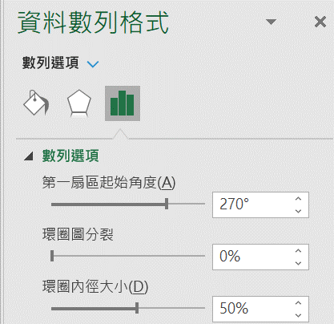
 | 切成１０等份 |  |  |  | 項目百分比 |  | step | 說明
NO | 值 | 累計值 | % | 進度 | item | 值 | step01 | 插入第1個環圈圖-切成10等份
01 | 10 | 10 | 10% | 10% | A | 50 | step02 | 修改格式：角度/270度+內徑/50%，變更頻色
02 | 10 | 20 | 10% | 20% | B | 30 | step03 | 增加資料標籤／累計值
03 | 10 | 30 | 10% | 30% | C | 20 | step04 | 插入第2個環圈圖-新增資料範圍：選取資料／新增／
04 | 10 | 40 | 10% | 40% | 合計 | 100 | step05 | 修改格式：變更頻色及資料範圍為累計值
05 | 10 | 50 | 10% | 50% |  |  | step06 | 插入第3個環圈圖-新增資料範圍：選取資料／新增ｐｉｅ>變更圖表pie改為為圓形圖
06 | 10 | 60 | 10% | 60% |  |  | step07 | 修改格式：背景改為無填滿，第一扇區角度/270度+圖形分裂/50%
07 | 10 | 70 | 10% | 70% | 指針位置 |  | step08 | 標題：插入文字方塊／在資料編輯列輸入＝目前位置的儲存格座標
08 | 10 | 80 | 10% | 80% | 指針 | 值 | step09 | 取消格線：檢視／格線
09 | 10 | 90 | 10% | 90% | 目前位置 | 80
10 | 10 | 100 | 10% | 100% | 寬度 | 2
合計 | 100 |  |  |  | 結束位置 | 118

10等份

環圈圖5
完成百分比
總覽 |  | 進度 | 進度 | step01. | 插入/圓形/環圈圖
今天日期 | 2023-05-11 | 0 | 0 | step02. | 選取圖表/滑鼠按2下選取完成圖區/填滿設定顏色-如綠色
工作完成數量 | 2 | 0 | 0 | step03. | 選取圖表/設計/選取資料=>新增一個環圈圖：在(數列2)數值列輸入：={1,1,1,1,1,1,1,1,1}(9個1，切成１０等分)，選取圖表在填滿設定為無填滿
工作未完成數量 | 6 | 0 | 0 | step04. | 選取圖表/設計/變更圖表類型/數列1的副座標軸打勾
工作總數量 | 8 | 1 | 1 | step05. | 選取圖表/滑鼠按2下選取未完成圖區/填滿設定顏色-未填滿
完成百分比 | 25% | 0 | 0 | step06. | 輸入完成進度百分比文字：插入/文字方塊/，在文字方式內在資料編輯列上輸入：=儲存格座標如Ｆ６
未完成百分比 | 75% | 0 | 0
 |  | 1 | 1
 |  | 0 | 0

